Execution Context
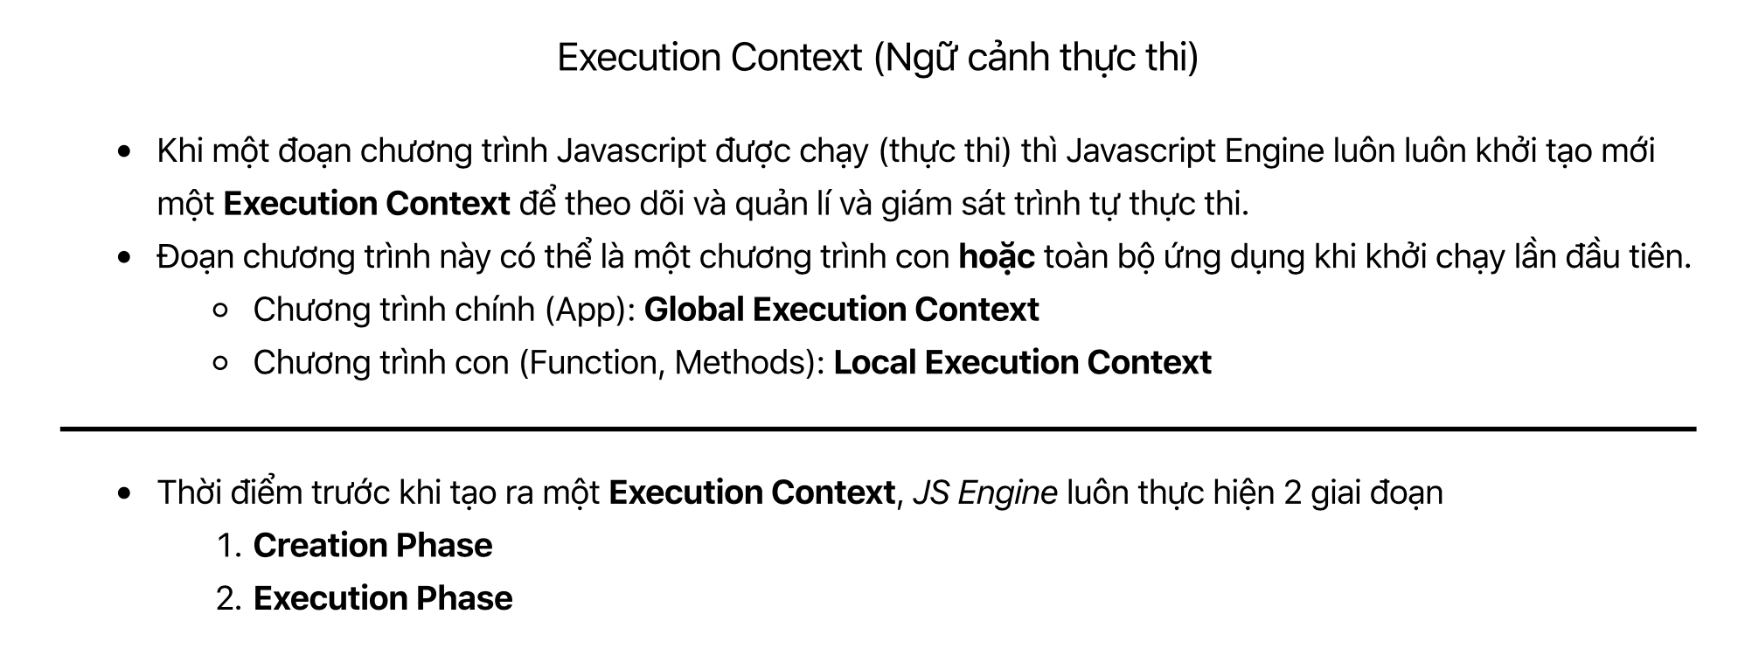
Execution Context(ngữ cảnh thực thi)
Context: Ngữ cảnh
Execution: Thực thi
Khi 1 đoạn chương trình Javascript được chạy thì Javascript Engine luôn luôn khởi tạo mới 1 Execution Context để theo dõi và và quản lý và giám sát trình tự thực thi
Đoạn chương trình này có thể là 1 chương trình con hoặc toàn bộ ứng dụng khi khởi chạy lần đầu tiên
Chương trình chính(App): Global Execution Context(ngữ cảnh thực thi toàn cục)
Chương trình con: Local Execution Context(ngữ cảnh thực thi cục bộ). Trong Js nói riêng hay lập trình nói chung thì các chương trình con mình coi đó là các function hay các method của object nào đó
App chỉ có 1 ngữ cảnh thực thi toàn cục và có thể có nhiều ngữ cảnh thực thi cục bộ
Khi Js Engine tạo ra một Execution Context thì nó luôn luôn qua 2 giai đoạn: Creation Phase(giai đoạn khởi tạo) và Execution Phase(giai đoạn thực thi)
Creation Phase: Làm nhiều việc trong đó có việc setup memory để khởi tạo các biến toàn cục hay các biến local lưu trữ các biến, hàm
Khi chương trình con được thực thi xong thì Execution Context sẽ được xoá bỏ và Javascript Engine sẽ thu dọn các biến môi trường nằm trong giai đoạn Creation Phase đã lhoiwr tạo

